オーバービュー
オーバービュー |  |  | サブシステムID |  | サブシステム名 | 機能ID |  |  |  | 機能名 |  | 作成
 |  |  | 0 |  | FAサイト機能 | CMS2-3-16-1 |  |  |  | デジタルアセット詳細メイン |  | 改定

機能目的

 | FA-PIMから連携されたデジタルアセット（ソフトウエア）の詳細表示を行う。

機能概要

 | 指定された機種のソフトウェア詳細の表示 |  |  |  |  |  |  |  |  |  |  |  | Ver.2.93 削除 No.36 | Ver.2.93 削除 No.36
 | ダウンロード一覧（ソフトウェア）で選択されたソフトウェア（アセットID単位）の詳細を表示する。 |  |  |  |  |  |  |  |  |  |  |  | Ver.2.93 修正 No.36 | Ver.2.93 修正 No.36

前提／特記事項

 | リクエストはGETで受ける。これは現行FAサイトの仕様踏襲のため。
 | ソフトウェアの種類が「サンプルライブラリ」のときに表示する画面も、本設計書の内容に基づき作成される。

アクセスデータ
No |  | 物理名 |  | 論理名 |  |  | I | O | 種別 |  | 備考
1
2
3
4
5
6
7
8
9
10
11
12
13
14
15
外部インタフェース
No |  | クラス名 |  | 機能名 |  |  |  |  |  |  | 備考
1
外部システムの機能を呼び出している場合に記入
2
3
4
5

画面遷移図
画面遷移図 |  |  | サブシステムID | サブシステム名 |  | 機能ID | 機能名 | 作成
 |  |  | 0 | FAサイト機能 |  | CMS2-3-16-1 | デジタルアセット詳細メイン | 改定

FAトップ

ダウンロードトップ
 |  | ヘッダーの「ダウンロード」リンククリック |  |  | ヘッダーの「ダウンロード」にカーソルを当てる
 |  |  |  |  | 製品カテゴリを選択
 |  |  |  |  | 製品名を選択
 |  |  |  |  | 「ソフトウェア」「サンプルライブラリ」リンククリック

 | 製品名を選択し、「ソフトウェア」「サンプルライブラリ」リンククリック

デジタルアセット検索結果(ソフトウェア)

デジタルアセット検索結果(カタログ)

デジタルアセット検索結果(マニュアル)
デジタルアセット詳細
 | タブクリックによる遷移
デジタルアセット検索結果(技術資料)

デジタルアセット検索結果(外形図・CAD)

デジタルアセット検索結果(サンプルライブラリ)

画面レイアウト
画面レイアウト |  | サブシステムID | サブシステム名 | 機能ID | 機能名 | 作成
 |  | 0 | FAサイト機能 | CMS2-3-16-1 | デジタルアセット詳細メイン | 改定

画面の概要 |  | FA-PIMから連携されたデジタルアセット（ソフトウエア）の詳細表示を行う。

用途 |  | ソフトウェア/サンプルライブラリ詳細・初期画面

【ソフトウェア／サンプルライブラリの場合】
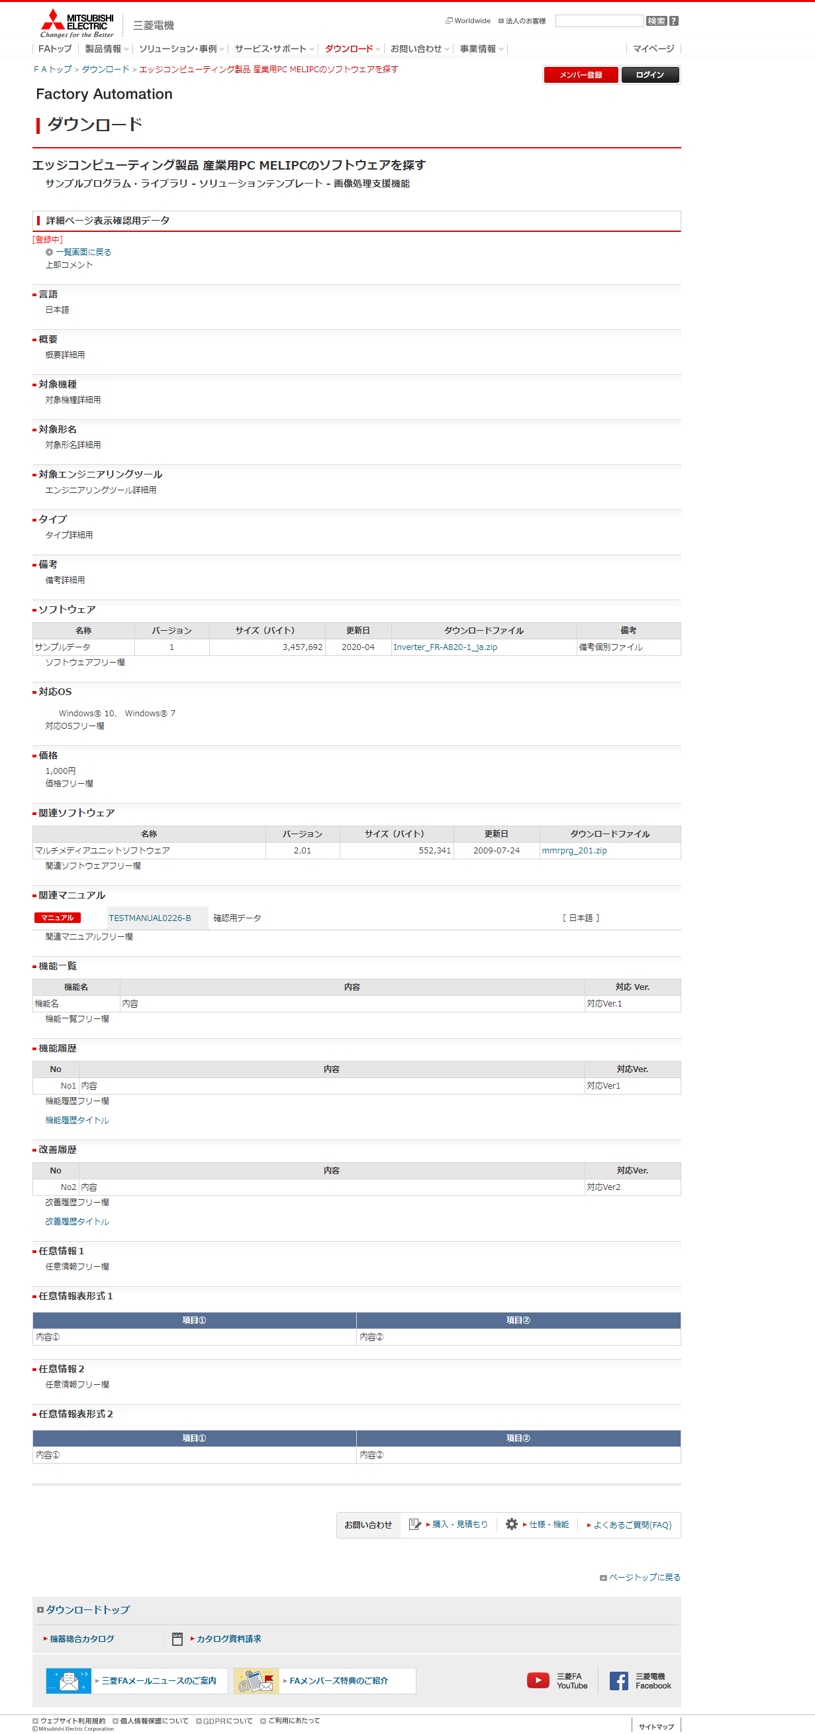

サンプルライブラリとソフトウェアの表示上の差異は以下。
・パンくず、h2の文言が「ソフトウェア」→「サンプルライブラリ」に変更
・項目「ソフトウェア」の項目名称が「サンプルライブラリ」に変更
・「一覧へ戻る」リンクがサンプルライブラリ一覧画面のURLとなる
104
105

1

2

3

4
5
6

7～8

9～10

11～12

13～14

15～16

17～18

19～20

21～30

30～32

33～35

36～43

44～50

51～57

これまでの機能一覧
58～65

これまでの機能履歴

65～73

これまでの改善履歴

74、75～77

74、78～100

任意情報は、「テキスト形式」「表形式」でそれぞれ最大N件登録可能。
現行は最大15件。ただし、最大登録件数はDBでマスタ管理しているため、変更可能。
各項番ごとに保持している表示順で表示する。

74、75～77

74、78～100

101～103

用途 |  | バックナンバー画面

 | これまでの機能一覧

106
107～108

 | これまでの機能履歴
109

110～112

 | これまでの改善履歴

113

114～115

入出力仕様
入出力仕様 |  | サブシステムID |  | サブシステム名 |  | 機能ID | 機能名 | 作成
 |  | 0 |  | FAサイト機能 |  | CMS2-3-16-1 | デジタルアセット詳細メイン | 改定

仕様No. |  | 1
タイミング |  | 絞込み/表示順変更/キーワード検索
用途 |  | 絞込み一覧表示
アクション（呼び出し対象） |  | /fa/download/software/detailaction.page
入力
No | 項目名 |  | 情報元 |  | 説明／設定内容
1 | mode |  | 前画面 |  | "software"：ソフトウェア／"lib"：サンプルライブラリ
2 | kisyu |  | 前画面 |  | 選択中の機種の略称
3 | shiryoid |  | 前画面 |  | 選択したソフトウェアの管理番号
4 | lang |  | 前画面 |  | 1：日本語版／2：英語版／3：中国語（簡体字）版／4：中国語（繁体字）版／99：その他言語
5 | select |  | 前画面 |  | 0：すべて／1：アップデート版／2：体験版／3：サンプルライブラリ
6 | softid |  | 前画面 |  | ソフトウェア分類
7 | infostatus |  | 前画面 |  | 詳細画面呼び出し設定
8 | viewradio |  | 前画面 |  | ソフトウェア一覧も戻る際の展開位置を指定する（JavaScriptが自動で設定）
9 | viewstatus |  | 前画面 |  | ソフトウェア一覧も戻る際の展開位置を指定する（JavaScriptが自動で設定）
10 | viewpos |  | 前画面 |  | ソフトウェア一覧も戻る際の展開位置を指定する（JavaScriptが自動で設定）
11 | mid |  | 前画面 |  | 管理番号
出力
画面編集要領No.1を参照
No | 項目名 |  | 情報元 |  | 説明／設定内容
1
2
3

仕様No. |  | 2
タイミング |  | メニュータブクリック
用途 |  | 各タブ画面への遷移
機能設計書（画面）_CMS2-3-8-1_デジタルアセット検索結果(カタログ)メインの入出力仕様No.3～8を参照
アクション（呼び出し対象） |  | アクションURLを記載するかコントローラクラス名を記載
入力
No | 項目名 |  | 情報元 |  | 説明／設定内容
1
2
3
出力
No | 項目名 |  | 情報元 |  | 説明／設定内容
1
2
3

仕様No. |  | 3
タイミング |  | これまでの機能一覧･これまでの改善履歴・これまでの機能履歴 クリック時
用途 |  | これまでの機能一覧･これまでの改善履歴・これまでの機能履歴画面を別ウィンドウで表示する
アクション（呼び出し対象） |  | /fa/software/backnosearch.page |  |  |  |  |  |  | Ver.8.44 削除
アクション（呼び出し対象） |  | /fa/download/software/backnosearch.page |  |  |  |  |  |  | Ver.8.44 修正
入力
No | 項目名 |  | 情報元 |  | 説明／設定内容
1 | kisyuid
2 | shiryoid
3 | backnokind |  | (固定) |  | これまでの機能一覧の場合：3、これまでの機能履歴の場合：2、これまでの改善履歴の場合：1
4
5
出力
画面編集要領No.2を参照
No | 項目名 |  | 情報元 |  | 説明／設定内容
1
2
3

仕様No. |  | 4
タイミング |  | 一覧画面に戻る クリック時
用途 |  | 一覧画面に遷移する
アクション（呼び出し対象） |  | /fa/download/software/search.page
入力
No | 項目名 |  | 情報元 |  | 説明／設定内容
1 | mode |  | 入出力仕様No.1 mode
2 | kisyu |  | 入出力仕様No.1 kisyu
3 | lang |  | 入出力仕様No.1 lang
4 | select |  | 入出力仕様No.1 select
4 | softid |  | 入出力仕様No.1 softid
4 | viewstatus |  | 入出力仕様No.1 viewstatus
4 | setviewpos |  | 入出力仕様No.1 viewpos
5
出力
No | 項目名 |  | 情報元 |  | 説明／設定内容
1
2
3

テーブル参照要領
テーブル参照要領 |  |  | サブシステムID |  |  | サブシステム名 |  | 機能ID | 機能名 | 作成
 |  |  | 0 |  |  | FAサイト機能 |  | CMS2-3-16-1 | デジタルアセット詳細メイン | 改定

別途SQLを作成
本設計書にはSQL-IDを記入
要領No. |  | 1 |  | アクセス種別
No | テーブルID |  |  | テーブル名 |  |  |  | 備考
1
2
3
4
参照条件

No | テーブル項目名 |  |  |  | 情報元 |  | 備考
1
2
3
4
5

要領No. |  | 2 |  | アクセス種別
No | テーブルID |  |  | テーブル名 |  |  |  | 備考
1
2
3
4
参照条件

No | テーブル項目名 |  |  |  | 情報元 |  | 備考
1
2
3
4
5

